ログインページ (確定版)
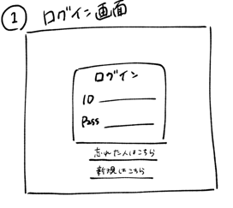
外部設計書 |  |  |  |  |  | 画面名 |  | ログインページ |  |  |  |  |  | 作成者 |  |  | 更新者
 |  |  |  |  |  | システム名 |  |  |  |  |  |  |  | 作成日 |  |  | 更新日
 |  |  |  |  |  | 備考

 | 画面設計

Login

１


ID
pass
４

5
白黒＆青
背景は無地
下から半分をグラデーション（仮）

ログイン
３
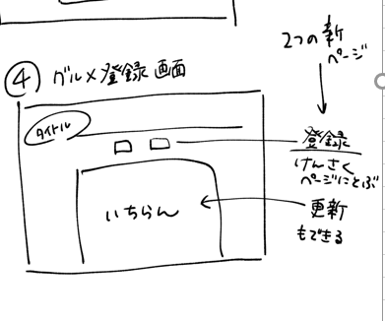

新規登録はこちら
２

←境界線は柄
フッター（KSHMY表記）

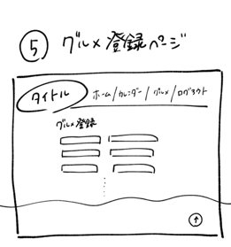

 | 機能設計

 |  |  | 「２ 新規登録はこちら」をクリック
 |  |  |  | 新規登録ページに遷移

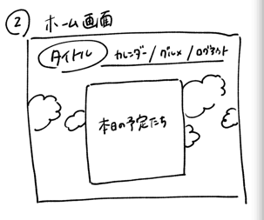
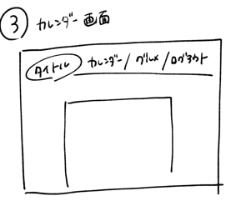
 |  |  | 「３ ログイン」クリック
 |  |  |  | ID又はpassが空欄の場合は赤文字で警告表示
 |  |  |  | ID又はpassが違う場合は赤文字で警告表示
 |  |  |  | IDとpassがともに一致した場合メインページに遷移

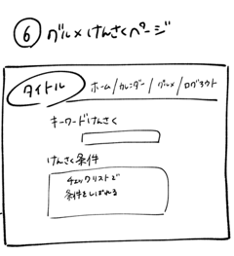
 | 項目定義書

 | No |  | 物理名（属性） |  | 論理名(画面上) |  | 画面型 |  | データ型（DB格納時の型） | min |  | max |  | DBテーブル | DBカラム | 備考
 |  | 1 |  |  | タイトル |  | image
 |  | 2 |  |  | 新規登録 |  | Link |  | String
 |  | 3 | login |  | ログイン |  | submit |  | String
 |  | 4 | user_id |  | ユーザID |  | text |  | String |  | 1 |  | 20 | users | user_id | 空欄を許さない(NOT NULL)
 |  | 5 | user_pw |  | パスワード |  | text |  | String |  | 1 |  | 20 | users | user_pw | Not null 伏字

ユーザ登録 （確定版）
外部設計書 |  |  |  |  |  |  | 画面名 |  |  | ユーザ登録ページ |  |  |  |  |  |  | 作成者 |  |  |  |  | 更新者
 |  |  |  |  |  |  | システム名 |  |  |  |  |  |  |  |  |  | 作成日 |  |  |  |  | 更新日
 |  |  |  |  |  |  | 備考


2
 | 画面設計

１


User registration

＜戻る
２

項目はすべて入力してください

10
9
３
氏名
所属地
その他
好きなジャンル 第1位 プルダウン
プルダウン
＋

2
11

4
ID
5
パスワード
 |  |  |  |  |  |  |  |  |  |  |  |  |  |  |  |  |  |  |  |  |  |  | 5

6
7
8
第3位 プルダウン
第2位 プルダウン

登録
12

フッター（KSHMY表記）

 | 機能設計

 |  |  | 「2 戻る」クリック
 |  |  |  | ログインページに遷移
エラー処理を書いておいた方がいい
好きなジャンルが１～3位まで重複しないようにしたい
 |  |  | 「6 プルダウン」クリック
 |  |  |  | 選択項目が出現する（オン/オフ）

 |  |  | 「7 プルダウン」クリック
 |  |  |  | 選択項目が出現する（オン/オフ）

 |  |  | 「8 プルダウン」クリック
 |  |  |  | 選択項目が出現する（オン/オフ）

 |  |  | 「10 プルダウン」クリック
 |  |  |  | 選択項目が出現する（オン/オフ）

 |  |  | 「12 登録」クリック
 |  |  |  | 確認ダイアログボックスが出現し「yes」を選択するとログインページへ遷移

 | 項目定義書
 |  |  |  |  |  | login_back |  |  | ひとつ前（ログインページ）戻る |  |  | Link |  | String
 | No |  | 物理名 |  | 論理名 |  |  | 画面型 |  |  | データ型 |  | min |  | max |  | DBテーブル | DBカラム |  | 備考
 |  | 1 |  |  | タイトル |  |  | Image |  |  |  |  |  |  |  |  | users
 |  | 2 | login_back |  | ひとつ前（ログインページ）戻る |  |  | Link |  |  | String |  |  |  |  |  |  |  |  | 空欄を許さない(NOT NULL)
 |  | 3 | name |  | ユーザ氏名 |  |  | text |  |  | String |  |  | 1 |  | 20 | users | name
 |  | 4 | use_id |  | ユーザID |  |  | text |  |  | String |  |  | 1 |  | 20 | users | use_id
 |  | 5 | user_pw |  | パスワード |  |  | text |  |  | String |  |  | 1 |  | 20 | users | user_pw
 |  | 6 | first |  | 好きなジャンル1位 |  |  | select |  |  | String |  |  | 2 |  | 3 | users | first |  | 6,７,8で選択項目が重複した場合エラーを表示
 |  | 7 | second |  | 好きなジャンル2位 |  |  | select |  |  | String |  |  | 2 |  | 3 | users | second
 |  | 8 | third |  | 好きなジャンル3位 |  |  | select |  |  | String |  |  | 2 |  | 3 | users | third
 |  | 9 | add |  | 追加 |  |  | text |  |  | char |  |  |  |  |  |  |  |  | デフォルトではテキストボックス（⑪）は非表示、9を押すと11が出現
 |  | 10 | workspace_pull |  | 所属地（プルダウン） |  |  | swlect |  |  | String |  |  | 4 |  | 20 | users | workspace |  | 「〇営業所」となるため3文字以上
 |  | 11 | workspace_text |  | 所属地（テキスト） |  |  | text |  |  | String |  |  | 4 |  | 20 | users | workspace |  | 「〇営業所」となるため4文字以上 | DB上は同じ
 |  | 12 | regist |  | ユーザ登録ボタン |  |  | submit |  |  | String |  |  |  |  |  |  |  | 2023-06-13

ユーザ情報編集（確定版）
外部設計書 |  |  |  |  |  | 画面名 |  | ユーザ情報編集ページ |  |  |  |  |  | 作成者 |  |  | 更新者
 |  |  |  |  |  | システム名 |  |  |  |  |  |  |  | 作成日 |  |  | 更新日
 |  |  |  |  |  | 備考


 | 画面設計

１

User information edition
２
＜メインへ戻る

項目はすべて入力してください
10
9

氏名
所属地
その他
好きなジャンル 第1位 プルダウン
プルダウン
＋
３

11

パスワード ＊＊＊＊＊＊
4
ID ＊＊＊＊＊＊
5

6
7
8
第2位 プルダウン
第3位 プルダウン

保存
12

フッター（KSHMY表記）

 | 機能設計

 |  |  | 「2 戻る」クリック
 |  |  |  | ログインページに遷移

エラー処理を書いておいた方がいい
好きなジャンルが１～3位まで重複しないようにしたい
 |  |  | 「6 プルダウン」クリック
 |  |  |  | 選択項目が出現する（オン/オフ）

 |  |  | 「7 プルダウン」クリック
 |  |  |  | 選択項目が出現する（オン/オフ）

 |  |  | 「8 プルダウン」クリック
 |  |  |  | 選択項目が出現する（オン/オフ）

 |  |  | 「10 プルダウン」クリック
 |  |  |  | 選択項目が出現する（オン/オフ）

 |  |  | 「12 保存」クリック
 |  |  |  | 確認ダイアログボックスが出現し「yes」を選択するとメインページへ遷移

 | 項目定義書

 | No |  | 物理名 |  | 論理名 |  | 画面型 |  | データ型 | min |  | max |  | DBテーブル | DBカラム | 備考
 |  | 1 |  |  | タイトル |  | Image
 |  | 2 | main_back |  | メインページに戻る |  | Link |  | String |  |  |  |  |  |  | 空欄を許さない(NOT NULL)
 |  | 3 | name |  | ユーザ氏名 |  | text |  | String |  | 1 |  | 20 | users
 |  | 4 | use_id |  | ユーザID |  | text |  | String |  | 1 |  | 20 |  |  | 選択不可
 |  | 5 | user_pw |  | ユーザPW |  | text |  | String |  | 1 |  | 20 |  |  | 選択不可
 |  | 6 | first |  | 好きなジャンル1位 |  | select |  | String |  | 2 |  | 3 | users | first | 6,７,8で選択項目が重複した場合エラーを表示
 |  | 7 | second |  | 好きなジャンル2位 |  | select |  | String |  | 2 |  | 3 | users | second
 |  | 8 | third |  | 好きなジャンル3位 |  | select |  | String |  | 2 |  | 3 | users | third
 |  | 9 | add |  | 追加 |  | text |  | char |  |  |  |  |  |  | デフォルトではテキストボックス（⑪）は非表示、9を押すと11が出現
 |  | 10 | workspace_pull |  | 所属地（プルダウン） |  | swlect |  | String |  | 4 |  | 20 | users | workspace | 「〇営業所」となるため3文字以上
 |  | 11 | workspace_text |  | 所属地（テキスト） |  | text |  | String |  | 4 |  | 20 | users | workspace | 「〇営業所」となるため4文字以上
 |  | 12 | workspace |  | ユーザ保存 |  | submit |  | String

メインページ (確定版)
メッセージの△押すと、非表示にする
メッセージは習字風？
外部設計書 |  |  |  |  |  |  | 画面名 |  | メインページ |  |  |  |  |  | 作成者 |  |  | 更新者
 |  |  |  |  |  |  | システム名 |  |  |  |  |  |  |  | 作成日 |  |  | 更新日
 |  |  |  |  |  |  | 備考

メイン カレンダー グルメ ログアウト
 | 画面設計
ユーザ情報
②
③
⑥
⑦
①
④
🔍
キーワード
グルメ
カレンダー
文字：真っ黒は無し
グレー予定（詳しく決める）
#4f4f4f
↑全部に指定 格言は真っ黒
⑤


〇〇/〇〇/Fri 's schedule
14:00 ○○（営業所）
MAP
メモ
15:00 ○○（営業所）
グルメリスト ▼
メモ
グルメリスト ▼
・今日の激励メッセージ
⑨
⑭

⑧
崖っぷちありがとう！最高だ！
14:30
⑪
今日の気温 ２３℃
今日の天気 ☀
⑩
⑫
更新のを押すと更新画面が新しいタブで出てくる

⑮
明日の気温 ２１℃
明日の天気 ☁
更新
⑫
更新

MAP
⑪
明後日の気温 ２１℃
明後日の天気 ☁
更新
⑩
⑬
⑫

フッター（KSHMY表記）
⑮
▼を押すとグルメリスト↓が出る

⑬

編集
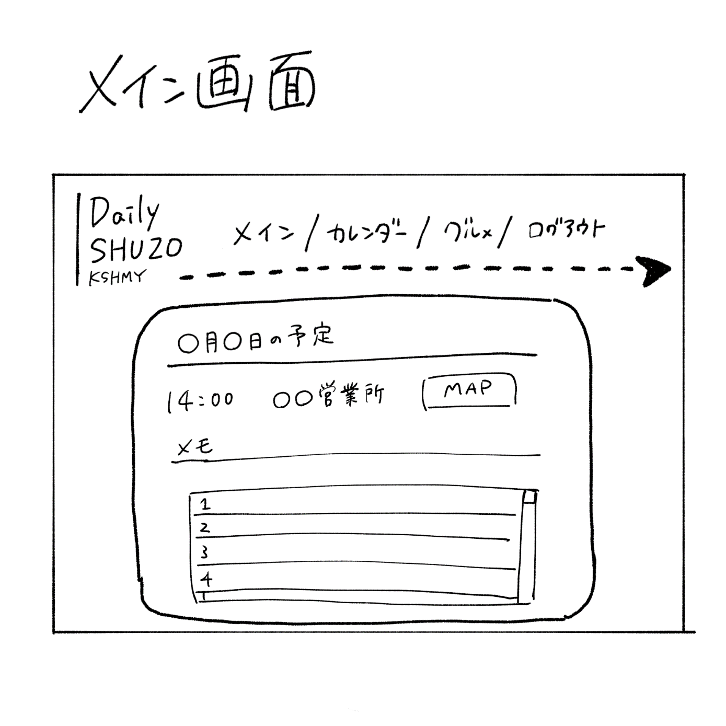
編集
編集
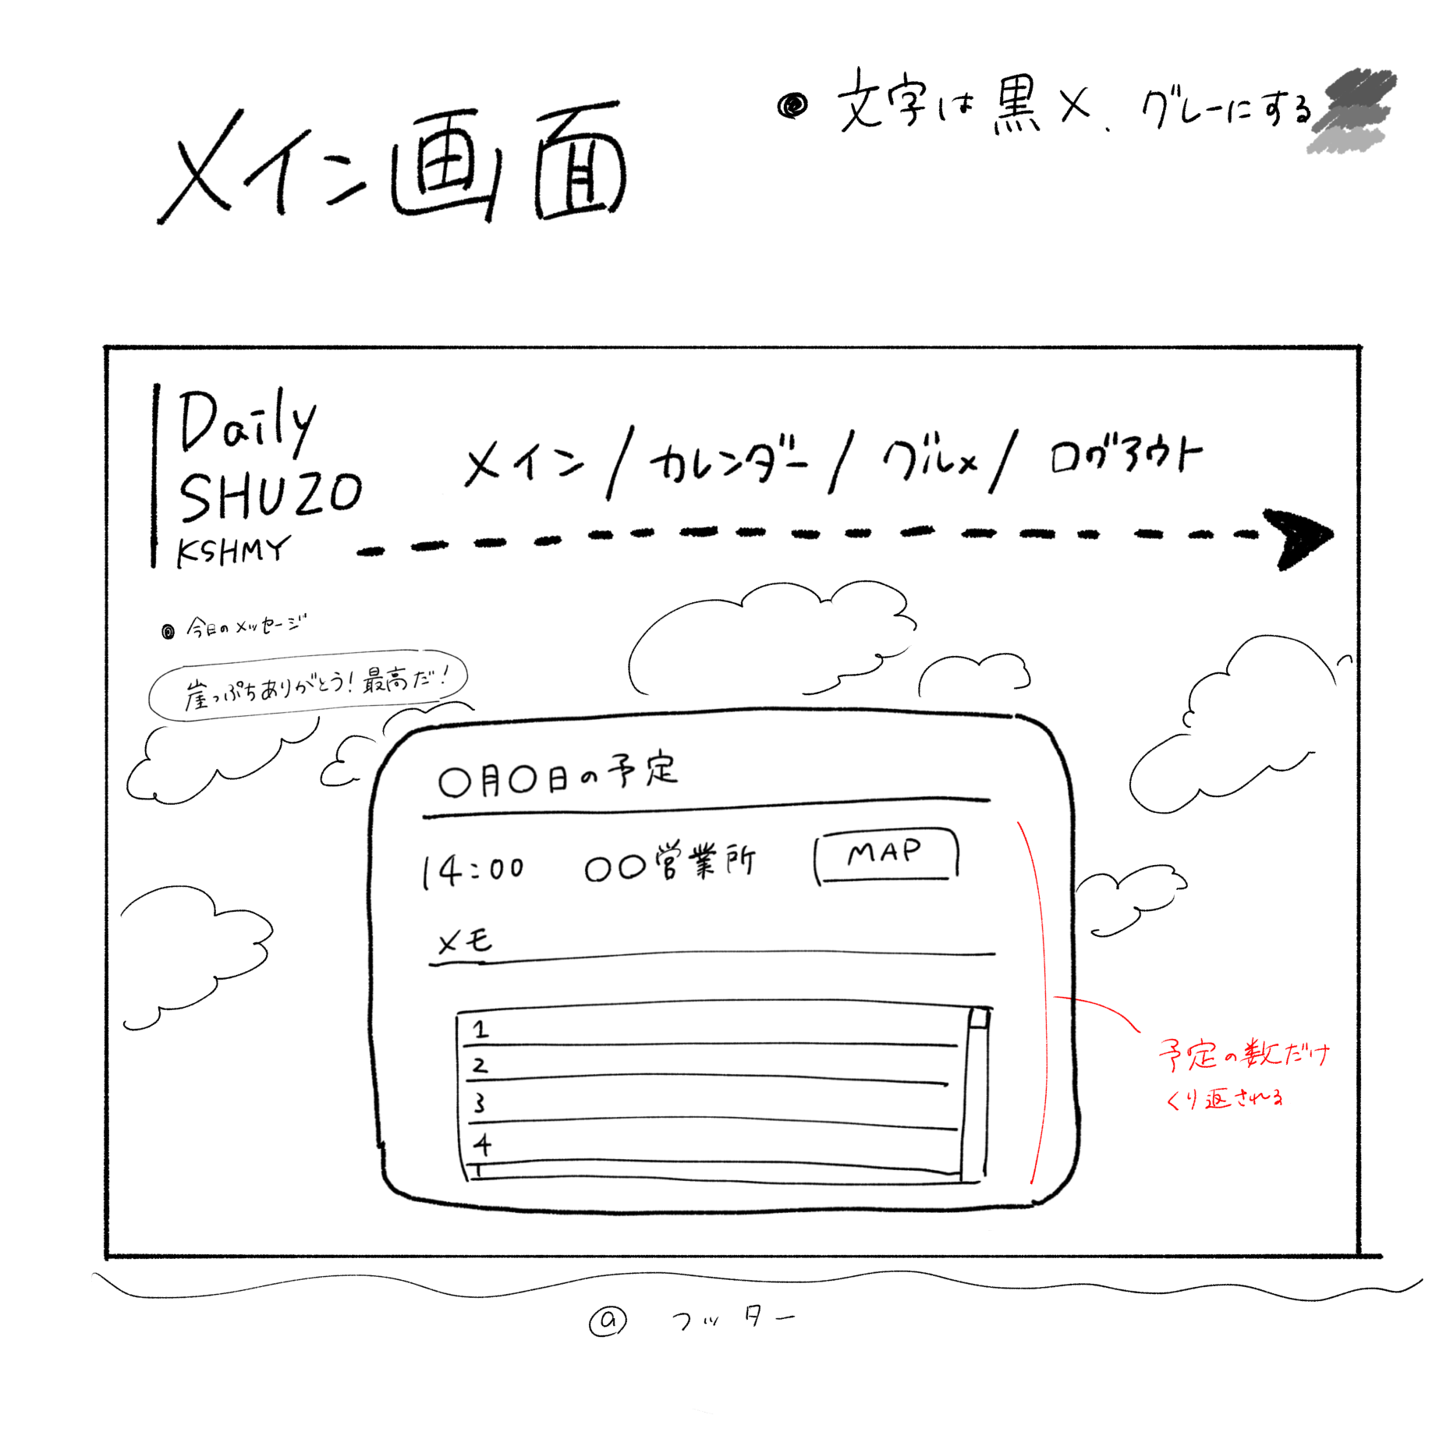
 | 機能設計
 |  |  |  | 「1 クリック」
 |  |  |  |  | メインページにリダイレクトする

 |  |  |  | 「②～⑥リンク クリック」 各ページに遷移する

 |  |  |  | 「⑦ クリック」 ユーザー編集画面に遷移する

 |  |  |  | 「⑧クリック」 △を押す→情報が非表示になる ▽を押す→情報が表示される

 |  |  |  | 「⑪クリック」 ボタンをクリックすると、マップアプリ（グーグルアプリ）に遷移する

 |  |  |  | 「⑬クリック」 ボタンをクリックすると、グルメ更新ページに遷移する

 |  |  |  | 「⑨ 」 本日の「日付」を表示する

 |  |  |  | 「⑩ 」 カレンダーから取得した予定を表示する

 |  |  |  | 「⑭ 」 天気APIから取得してきた天気により背景画像を変更する

 |  |  |  | 「⑫ 」天気APIから取得してきた情報をもとに当日、翌日の天気を表示させる

 | 項目定義書

 | No |  | 物理名 |  |  | 論理名 |  | 画面型 |  | データ型 | min |  | max |  | DBテーブル | DBカラム | 備考
 |  | 1 |  |  |  | タイトル |  | Image |  |  |  |  |  |  |  |  | それぞれのページの説明
 |  | 2 | categories |  |  | カテゴリ一覧 |  | Link |  | String |  | 1 |  | 5
 |  | 3 | categories |  |  | カテゴリ一覧 |  | Link |  | String |  | 1 |  | 5
 |  | 4 | categories |  |  | カテゴリ一覧 |  | Link |  | String |  | 1 |  | 5
 |  | 5 | categories |  |  | カテゴリ一覧 |  | Link |  | String |  | 1 |  | 5
 |  | 6 | categories |  |  | カテゴリ一覧 |  | Link |  | String |  | 1 |  | 5
 |  | 7 | edit_user |  |  | ユーザー情報 |  | Image & Link |  | String
 |  | 8 | switch_off |  |  | 非表示切り替え |  | Image |  |  |  |  |  |  |  |  | 押すと非表示に
 |  | 9 | date |  |  | 本日の日付 |  |  |  | Date
 |  | 10 | schedule(formタグのID名) |  |  | 予定 |  |  |  | String |  |  |  |  |  |  | 予定内容の表示
 |  | 11 | map |  |  | マップ |  | Link |  | String
 |  | 12 | weather |  |  | 天気・気温 |  |  |  |  |  |  |  |  |  |  | 当日と翌日の天気・気温を表示する。
 |  | 13 | edit_gourmet |  |  | グルメ編集 |  | Link |  | String
 |  | 14 | back_weather |  |  | 天気背景 |  | Image
 |  | 15 | switch_on |  |  | 表示切り替え |  | Image |  |  |  |  |  |  |  |  | 押すと表示に

カレンダーページ (確定版)
外部設計書 |  |  |  |  | 画面名 |  | カレンダーページ |  |  |  | 作成者 |  |  | 更新者
 |  |  |  |  | システム名 |  |  |  |  |  | 作成日 |  |  | 更新日
 |  |  |  |  | 備考

 | 画面設計 |  |  |  |  |  |  |  |  |  |  |  |  |  |  | 検索したら該当箇所に黄色の背景色
４
２
３
６
７

１
５

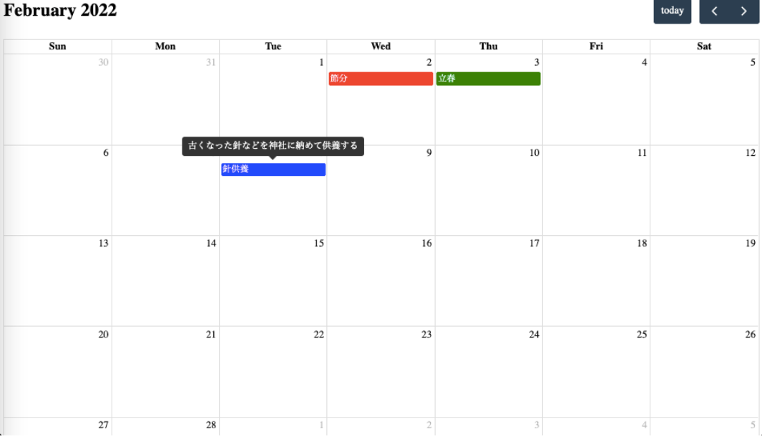
≪ JUNE
８
８
予定にカーソルを合わせると
メモで登録した情報を見ることができる
メモ欄を大きくし、開始時間、終了時間を見れるようにする
≫

日付（予定以外の空白）クリック → イベント登録画面が開く
イベントクリック → 予定の変更 登録時同様、新しいタブを開いて、編集を行うことが可能
↑
画面は小さい方がいい（カレンダーページが全部隠れない程度）

１０

９

時間 ＋ 目的地（営業署名）

 | 機能設計

 |  | 「１ タイトル 」クリック
 |  |  | メイン画面に遷移する

 |  | 「２～６ リンク」クリック
 |  |  | それぞれの画面に遷移する

 |  | 「７ ユーザー情報」
 |  |  | ユーザー情報編集画面に遷移する

 |  | 「８ ≪ ≫」クリック
 |  |  | 前の月・次の月に表示を切り替える

 |  | 「９ 日付（予定以外の空白）」クリック
 |  |  | イベント登録のポップアップウィンドウ画面が開く

 |  | 「１０ イベント」
 |  |  | カーソルを合わせると、メモで登録した情報（開始終了時間・メモ）を見ることができる
 |  |  | クリックすると、カレンダー編集のポップアップウィンドウ画面が開く

 | 項目定義書

 | No | 物理名 |  | 論理名 |  | 画面型 |  | データ型 | min | max | DBテーブル | DBカラム | 備考
 | 1 | Apptitle |  | タイトル |  | Image
 | 2 | categories |  | カテゴリー一覧 |  | Link |  | String
 | 3 | categories |  | カテゴリー一覧 |  | Link |  | String
 | 4 | categories |  | カテゴリー一覧 |  | Link |  | String
 | 5 | categories |  | カテゴリー一覧 |  | Link |  | String
 | 6 | categories |  | カテゴリー一覧 |  | Link |  | String
 | 7 | edit_user |  | ユーザー情報 |  | Image
 | 8 |  |  | ≪ ≫ |  | Image |  |  |  |  |  |  | 前月や翌月のカレンダーに移動可能 |  | 物理名はフルカレンダーアプリで定義済み
 | 9 |  |  | 日付（予定以外の空白） |  |  |  |  |  |  |  |  | クリックした日が開始日と表示され新規予定の登録が可能（開始日は変更可能） |  |  | 物理名はフルカレンダーアプリで定義済み
 | 10 |  |  | イベント |  |  |  |  |  |  | calendar |  | 物理名はフルカレンダーアプリで定義済み

カレンダー登録 (確定版)
外部設計書 |  |  |  |  |  | 画面名 |  | カレンダー登録 |  |  |  |  | 作成者 |  |  | 更新者
 |  |  |  |  |  | システム名 |  |  |  |  |  |  | 作成日 |  |  | 更新日
 |  |  |  |  |  | 備考

 | 画面設計

Scheduled registration
×
 |  |  |  |  |  |  |  |  |  |  |  |  |  |  |  |  |  | メモ ▼
日付（予定以外の空白）クリックすることで、このイベント登録画面が開く

１３

８
日付がまたがる時は
ドラックして元から入力
営業所 （入力とプル）

開始日時 ２０２３/６/7 〇〇：〇〇 .
終了日時 ２０２３/６/8 〇〇：〇〇 .
９

時間はプルの方が便利？ →プル
 |  |  |  |  |  |  |  |  |  |  |  |  |  |  |  |  | メモ ▼

１０
色

１１
メモ ▼

登録
１２

 | 機能設計

 |  |  | 「８ 営業所」
 |  |  |  | 新しく情報をプルダウンとテキストで登録する

 |  |  | 「９ 開始日時・終了日時」
 |  |  |  | 新しく情報をプルダウンで登録する

 |  |  | 「１０ 色」
 |  |  |  | 新しく情報をプルダウンで登録する

 |  |  | 「１１ メモ」
 |  |  |  | 新しく情報をテキストで登録する

 |  |  | 「１２ 登録」クリック
 |  |  |  | 情報を登録してポップアップウィンドウ画面を閉じる

 |  |  | 「１３ ×」クリック
 |  |  |  | ポップアップウィンドウ画面を閉じる

 | 項目定義書

 | No | 物理名 |  |  | 論理名 |  | 画面型 |  | データ型 | min | max |  | DBテーブル | DBカラム | 備考
 | 8 | branch |  |  | 営業所 |  | Select |  | String | 1 |  | 20 | calendar | branch | 新規営業所を登録する際は⊕を押すと適すボックスが表示されテキスト入力ができるようになる。
 | 9 | start_date/end_date |  |  | 開始日時/終了日時 |  | Select |  | String |  |  |  | calendar | start_date/end_date
 | 10 | color |  |  | 色 |  | radio |  | String |  |  |  | calendar | color | 色は画像を差し込む
 | 11 | memo |  |  | メモ |  | text |  | String | 0 |  | 100 | calendar | memo
 | 12 | regist |  |  | 登録 |  | submit |  | String
 | 13 |  |  |  | × |  | Image

カレンダー編集（確定版）
外部設計書 |  |  |  |  | 画面名 |  | カレンダー編集 |  |  |  |  | 作成者 |  |  | 更新者
 |  |  |  |  | システム名 |  |  |  |  |  |  | 作成日 |  |  | 更新日
 |  |  |  |  | 備考

 | 画面設計

イベントをクリックすると入力されている予定の詳細が表示される
編集したい項目を編集でき、
なくなった予定は削除できる

Schedule editing
×

８
１４
営業所 （入力とプル）

９
開始日時 ２０２３/６/7 〇〇：〇〇 .
終了日時 ２０２３/６/8 〇〇：〇〇 .

１０
色

１１
メモ ▼
時間はプルの方が便利？ →プル

更新
削除

１２
１３

 | 機能設計

 |  | 「８ 営業所」
 |  |  | 既に入力されている情報を表示する

 |  | 「９ 開始日時・終了日時」
 |  |  | 既に入力されている情報を表示する

 |  | 「１０ 色」
 |  |  | 既に入力されている情報を表示する

 |  | 「１１ メモ」
 |  |  | 既に入力されている情報を表示する

 |  | 「１２ 更新」クリック
 |  |  | 情報を更新してポップアップウィンドウ画面を閉じる

 |  | 「１３ 削除」クリック
 |  |  | 情報を削除してポップアップウィンドウ画面を閉じる

 |  | 「１４ ×」クリック
 |  |  | ポップアップウィンドウ画面を閉じる

 | 項目定義書

 | No | 物理名 |  | 論理名 |  | 画面型 |  | データ型 | min | max |  | DBテーブル | DBカラム | 備考
 | 8 | branch |  | 営業所 |  | Select |  | String | 1 |  | 20 | calendar | branch | 新規営業所を登録する際は⊕を押すと適すボックスが表示されテキスト入力ができるようになる。
 | 9 | start_date/end_date |  | 開始日時/終了日時 |  | Select |  | Integer |  |  |  | calendar | start_date/end_date
 | 10 | color |  | 色 |  | radio |  | String |  |  |  | calendar | color
 | 11 | memo |  | メモ |  | text |  | String | 0 |  | 100 | calendar | memo
 | 12 | update |  | 更新 |  | submit |  | String
 | 13 | delete |  | 削除 |  | submit |  | String
 | 14 |  |  | ×

グルメ一覧 ・ 検索ページ (確定版）
外部設計書 |  |  |  |  |  |  | 画面名 |  | グルメ一覧 |  |  |  |  |  | 作成者 |  |  | 更新者
 |  |  |  |  |  |  | システム名 |  |  |  |  |  |  |  | 作成日 |  |  | 更新日
 |  |  |  |  |  |  | 備考

１
2
3
6
7
 | 画面設計

4
15

5

店名
クリックで★の塗り替えができる（お気に入り）

☆ 中華 板門店 B営業所ｋ 5 5 麻婆豆腐がおいしい
★ 中華 歌川 B営業所ｋ 4.3 3 とにかく安い
☆ 中華 佐野ラーメン C営業所 4 3 ラーメン◎
☆ 中華 中華三昧 浦安店 B営業所 3.2 2 餃子はおいしい
★ 和食 さと B営業所ｋ 5 5 定食がおいしい
☆ 中華 板門店 B営業所ｋ 5 5 麻婆豆腐がおいしい
★ 中華 歌川 B営業所ｋ 4.3 3 とにかく安い
☆ 中華 佐野ラーメン C営業所 4 3 ラーメン◎
☆ 中華 中華三昧 浦安店 B営業所 3.2 2 餃子はおいしい
★ 和食 さと B営業所ｋ 5 5 定食がおいしい
Gourmet List
Gourmet List

10
ジャンル（デフォルト）、店名、営業所、総合評価、個人評価から選べる
キーワードを-入力
ジャンル ☑和食 ☑洋食 ☑中華 ☑その他 お気に入り
全て ▼
8
メモ
11
キーワードを-入力
ジャンル ☑和食 ☑洋食 ☑中華 ☑その他 お気に入り
全て ▼
13
12
並び替え順
ジャンル
店名
営業所
評価
降順
並び替え
14
並び替え順
ジャンル
降順
並び替え

店名
営業所
平均評価
ジャンル
メモ
自分の評価
店名
営業所
総合評価
ジャンル
メモ
個人評価
編集クリック→編集ページに飛ぶ
営業所・メモ・評価のみ更新可能
閉店考慮しない（メモに閉店情報書いてもらう）
検索ページ削除
編集ページは登録ページと同じ感じで
編集ページは遷移する
9
編集
編集
15
編集

 | 機能設計

 |  |  |  | 「11 虫眼鏡の画像」クリック
 |  |  |  |  | ジャンル、お気に入り、キーワードを考慮して検索結果を出す

 |  |  |  | 「14 並び替え」ボタンクリック
 |  |  |  |  | 並び替え順の１行を考慮した並び替え結果が出る（検索した場合、検索条件は保持する）

 |  |  |  | 「9 ☆」クリック
 |  |  |  |  | 中の色を逆転させる
 |  |  |  |  | 黒＝お気に入り、白＝お気に入りじゃない

 |  |  |  | 「15 編集」ボタンクリック
 |  |  |  |  | グルメ編集ページに遷移する

 | 項目定義書

 | No |  | 物理名 |  |  | 論理名 |  | 画面型 |  | データ型 | min |  | max |  | DBテーブル | DBカラム | 備考
 |  | 1 | Apptitle |  |  | タイトル |  | Image
 |  | 2~6 | categories |  |  | カテゴリ一覧 |  | Link |  | String
 |  | 7 | edit_user |  |  | ユーザー情報 |  | Image&Link
 |  | 8 | genre |  |  | ジャンル選択 |  | checkbox |  | String |  | 1 |  | 3 | store | genre | チェックボックスでジャンル絞り込み可能（複数可）
 |  | 9 | favorite |  |  | お気に入り選択 |  | select |  | String |  |  |  |  | reputation | favorite | プルダウンでお気に入りの絞り込み可能
 |  | 10 | keyword |  |  | キーワード |  | text |  | String |  |  |  |  |  |  | 単一キーワードを店名・営業所・メモから検索する
 |  | 11 | search |  |  | 検索ボタン |  | submit&Image |  |  |  |  |  |  |  |  | 押すと検索結果が出る
 |  | 12 | order_column |  |  | 並び替え項目 |  | radio |  | String |  |  |  |  |  |  | ジャンル、店名、営業所、評価から選ぶ
 |  | 13 | order_kind |  |  | 並び替え順 |  | select |  |  |  |  |  |  |  |  | ジャンル、店名、営業所、評価から選ぶ
 |  | 14 | order |  |  | 並び替え |  | submit |  | String |  |  |  |  |  |  | ジャンル、店名、営業所、評価から選ぶ
 |  | 15 | edit_gourmet |  |  | グルメ編集 |  | submit |  | String |  |  |  |  |  | Linkmo | ジャンル、店名、営業所、評価から選ぶ
 |  |  |  |  |  |  |  |  |  |  |  |  |  |  |  | Linkmoも可能

グルメ登録 (確定版）
外部設計書 |  |  |  |  |  |  | 画面名 |  |  |  |  |  | 作成者 |  |  | 更新者
 |  |  |  |  |  |  | システム名 |  |  |  |  |  | 作成日 |  |  | 更新日
 |  |  |  |  |  |  | 備考

2
3
6
7
 | 画面設計
1
全項目記述して登録するときは
ダイアログボックスで確認させる

4
5

Gourumet Registration
（チェーン店の場合は）〇〇店まで記述
薄い文字で書かれているが、入力すると上書きされて消える
プルダウンメニューで
営業所を選択させる
候補にない場合は営業所は追加テキストはプルダウンの下のほうにある

店名
お気に入り ☆
ジャンル
5段階評価
営業所
プルダウンメニューで
ジャンルを選択させる
8
9

ラジオボタンで
お気に入りにするかを選択させる
10
プルダウンメニューで
1（最低）～5（最高）、訪問履歴無し無を表示
12

11
グルメの写真（ネットから引っ張てくる）

メモ
登録
13

全ての項目（メモ以外）を記入しないと
ダイアログボックスにて
「すべての項目を記入してください」とエラー表示
14
登録

 | 機能設計

 |  |  |  | 8 クリックするとテキストボックスに文字列を入力できる

 |  |  |  | 9 ▼を押すとプルダウンが出てきて1つのみ選択できる。

 |  |  |  | 14 登録をクリック
 |  |  |  |  | グルメ一覧ページに遷移
 |  |  |  | 空欄が1項目でもある場合、ダイアログボックスにてエラーを表示

 | 項目定義書

 | No |  | 物理名 |  |  | 論理名 |  | 画面型 | データ型 | min |  | max | DBテーブル | DBカラム | 備考
 |  | 1 | Apptitle |  |  | タイトル |  | Image
 |  | 2 | categories |  |  | カテゴリー一覧 |  | Link | String
 |  | 3 | categories |  |  | カテゴリー一覧 |  | Link | String
 |  | 4 | categories |  |  | カテゴリー一覧 |  | Link | String
 |  | 5 | categories |  |  | カテゴリー一覧 |  | Link | String
 |  | 6 | categories |  |  | カテゴリー一覧 |  | Link | String
 |  | 7 | information |  |  | ユーザ編集 |  | Image＆Link
 |  | 8 | name |  |  | 店名 |  | Text | String |  |  |  | store | name
 |  | 9 | branch |  |  | 営業所 |  | Select | String |  |  |  | store | brunch | 新規営業所で登録する場合は⊕を押して表示されたテキストボックス記入し新たに登録する
 |  | 10 | genre |  |  | ジャンル |  | Select | String |  |  |  | store | genre
 |  | 11 | reputation |  |  | 評価 |  | Select | String |  | 1 |  | reputation | reputatiojn
 |  | 12 | favorite |  |  | お気に入り |  | radio |  |  |  |  | reputation | favorite
 |  | 13 | regist |  |  | 登録 |  | Submit | String

グルメ編集（確定版）
外部設計書 |  |  |  |  |  | 画面名 |  |  |  |  | 作成者 |  |  | 更新者
 |  |  |  |  |  | システム名 |  |  |  |  | 作成日 |  |  | 更新日
 |  |  |  |  |  | 備考

1
3
6
7
2
営業所は編集画面では選択できない登録画面でのみ選択できる。
今回は1つの飲食店につき1つの営業所のみ。近くに複数の営業所はないと設定する。
 | 画面設計
編集後更新ボタンを押すときに
ダイアログボックスで確認させる
4

5

Gourumet Registration
選択不可

店名
お気に入り ☆
ジャンル
5段階評価
営業所
8
9
ジャンルは登録の際に設定されたジャンルがすでに記載済み、変更不可

選択可能
10
プルダウンメニューで
0（訪問無し）～5（最高）
12

11

メモはリセットされて
表示される
13
登録
メモ

全ての項目（メモ以外）を記入しないと
ダイアログボックスにて
「すべての項目を記入してください」とエラー表示
14
更新

 | 機能設計

 |  |  |  | 8を押すとテキストボックスが出てきて文字列を入力することができる

 |  |  |  | 「111 更新ボタンを押すとデータの更新を行うことができる。」

 |  |  |  | 10 ☆を押すと★になりお気に入り登録ができる（★はお気に入り）。

 |  |  |  | 9 ▼を押すとプルダウンメニューが出てきて選択できる。

 |  |  |  | 14 更新 クリック
 |  |  |  | グルメ一覧ページに遷移

 | 項目定義書

 | No |  | 物理名 |  | 論理名 |  | 画面型 | データ型 | min | max | DBテーブル | DBカラム | 備考
 |  | 1 | Apptitle |  | タイトル |  | Image
 |  | 2 | categories |  | カテゴリー一覧 |  | Link | String |  |  |  |  | それぞれのページに遷移
 |  | 3 | categories |  | カテゴリー一覧 |  | Link | String |  |  |  |  | それぞれのページに遷移
 |  | 4 | categories |  | カテゴリー一覧 |  | Link | String |  |  |  |  | それぞれのページに遷移
 |  | 5 | categories |  | カテゴリー一覧 |  | Link | String |  |  |  |  | それぞれのページに遷移
 |  | 6 | categories |  | カテゴリー一覧 |  | Link | String |  |  |  |  | それぞれのページに遷移
 |  | 7 | information |  | ユーザ編集 |  | Link | Image
 |  | 8 | name |  | 店名 |  | Textbox | String |  |  | store |  | 入力不可
 |  | 9 | branch |  | 営業所 |  | Select | String |  |  | store | branch
 |  | 10 | genre |  | ジャンル |  | Select | String |  |  | store | genre
 |  | 11 | reputation |  | 評価 |  | Select | String |  |  | reputation | reputation | ０は訪問無し
 |  | 12 | favorite |  | お気に入り |  | radio |  |  |  | reputation | favorite
 |  | 13 | memo |  | メモ |  | Textbox | String
 |  | 14 | update |  | 更新 |  | Submit | String

メインページ （機能設計前）
メッセージの△押すと、非表示にする
メッセージは習字風？
外部設計書 |  |  |  | 画面名 |  | メインページ |  |  |  | 作成者 |  |  | 更新者
 |  |  |  | システム名 |  |  |  |  |  | 作成日 |  |  | 更新日
 |  |  |  | 備考

メイン カレンダー グルメ ログアウト
 | 画面設計
ユーザ情報

🔍
キーワード
グルメ
カレンダー
文字：真っ黒は無し
グレー予定（詳しく決める）
#4f4f4f
↑全部に指定 格言は真っ黒

更新のタンを押すと更新画面が新しいタブで出てくる
〇〇/〇〇/Fri 's schedule
14:00 ○○（営業所）
MAP
メモ
15:00 ○○（営業所）
グルメリスト ▼
メモ
グルメリスト ▼
・今日の激励メッセージ

崖っぷちありがとう！最高だ！
今日の気温 ２３℃
今日の天気 ☀
▼を押すとグルメリスト↓が出る

更新
明日の気温 ２１℃
明日の天気 ☁
更新

更新

MAP
更新

フッター（KSHMY表記）

 | 機能設計

 | 項目定義書

 | No | 物理名 | 論理名 |  | 画面型 |  | データ型 | min | max | DBテーブル | DBカラム | 備考

メインページ改定前
メッセージの△押すと、非表示にする
メッセージは習字風？
外部設計書 |  |  |  | 画面名 |  | メインページ |  |  |  | 作成者 |  |  | 更新者
 |  |  |  | システム名 |  |  |  |  |  | 作成日 |  |  | 更新日
 |  |  |  | 備考

メイン カレンダー グルメ ログアウト
 | 画面設計
ユーザ情報

🔍
キーワード
グルメ
カレンダー
文字：真っ黒は無し
グレー予定（詳しく決める）
#4f4f4f
↑全部に指定 格言は真っ黒

〇月〇日の予定
14:00 ○○（営業所）
MAP
メモ
15:00 ○○（営業所）
グルメリスト ▼
メモ
グルメリスト ▼
・今日の激励メッセージ

▼を押すとグルメリスト↓が出る
崖っぷちありがとう！最高だ！
今日の気温 ２３℃
今日の天気 ☀

明日の気温 ２１℃
明日の天気 ☁

MAP

フッター（KSHMY表記）
グルメリストの詳細が見れるようにした方がいい→評価ボタン作る
営業所付近のお店を好きなジャンル順ですべて表示
編集ボタン追加（クリックでグルメ一覧と同じ表を表示）

 | 機能設計

 | 項目定義書

 | No | 物理名 | 論理名 |  | 画面型 |  | データ型 | min | max | DBテーブル | DBカラム | 備考

カレンダーページ
外部設計書 |  |  |  | 画面名 |  | カレンダーページ |  |  |  | 作成者 |  |  | 更新者
 |  |  |  | システム名 |  |  |  |  |  | 作成日 |  |  | 更新日
 |  |  |  | 備考

 | 画面設計 |  |  |  |  |  |  |  |  |  |  |  |  | 検索したら該当箇所に黄色の背景色

≪ JUNE
予定にカーソルを合わせると
メモで登録した情報を見ることができる
メモ欄を大きくし、開始時間、終了時間を見れるようにする
≫

日付（予定以外の空白）クリック → イベント登録画面が開く
イベントクリック → 予定の変更 登録時同様、新しいタブを開いて、編集を行うことが可能
↑
画面は小さい方がいい（カレンダーページが全部隠れない程度）

時間 ＋ 目的地（営業署名）

 | 機能設計

 | 項目定義書

 | No | 物理名 | 論理名 |  | 画面型 |  | データ型 | min | max | DBテーブル | DBカラム | 備考

カレンダー登録（改定前）
外部設計書 |  |  |  | 画面名 |  | カレンダー登録 |  |  |  | 作成者 |  |  | 更新者
 |  |  |  | システム名 |  |  |  |  |  | 作成日 |  |  | 更新日
 |  |  |  | 備考

 | 画面設計

×
日付（予定以外の空白）クリックすることで、このイベント登録画面が開く
Scheduled registration

営業所 （入力とプル）
日付がまたがる時は
ドラックして元から入力

開始日時 ２０２３/６/7 〇〇：〇〇 .
終了日時 ２０２３/６/8 〇〇：〇〇 .

時間はプルの方が便利？ →プル
メモ ▼

登録

 | 機能設計

 | 項目定義書

 | No | 物理名 | 論理名 |  | 画面型 |  | データ型 | min | max | DBテーブル | DBカラム | 備考

カレンダー登録 (機能設計前)
外部設計書 |  |  |  | 画面名 |  | カレンダー登録 |  |  |  | 作成者 |  |  | 更新者
 |  |  |  | システム名 |  |  |  |  |  | 作成日 |  |  | 更新日
 |  |  |  | 備考

 | 画面設計

Scheduled registration
×
 |  |  |  |  |  |  |  |  |  |  |  |  |  |  | メモ ▼
日付（予定以外の空白）クリックすることで、このイベント登録画面が開く

日付がまたがる時は
ドラックして元から入力
営業所 （入力とプル）

開始日時 ２０２３/６/7 〇〇：〇〇 .
終了日時 ２０２３/６/8 〇〇：〇〇 .

時間はプルの方が便利？ →プル
 |  |  |  |  |  |  |  |  |  |  |  |  |  | メモ ▼

色

メモ ▼

登録

 | 機能設計

 | 項目定義書

 | No | 物理名 | 論理名 |  | 画面型 |  | データ型 | min | max | DBテーブル | DBカラム | 備考

カレンダー編集（確定前）
外部設計書 |  |  |  | 画面名 |  | カレンダー編集 |  |  |  | 作成者 |  |  | 更新者
 |  |  |  | システム名 |  |  |  |  |  | 作成日 |  |  | 更新日
 |  |  |  | 備考

 | 画面設計

イベントをクリックすると入力されている予定の詳細が表示される
編集したい項目を編集でき、
なくなった予定は削除できる

×
Schedule editing

営業所 （入力とプル）

開始日時 ２０２３/６/7 〇〇：〇〇 .
終了日時 ２０２３/６/8 〇〇：〇〇 .

メモ ▼
時間はプルの方が便利？ →プル

更新
削除

 | 機能設計

 | 項目定義書

 | No | 物理名 | 論理名 |  | 画面型 |  | データ型 | min | max | DBテーブル | DBカラム | 備考

カレンダー編集 （機能設計前）
外部設計書 |  |  |  | 画面名 |  | カレンダー編集 |  |  |  | 作成者 |  |  | 更新者
 |  |  |  | システム名 |  |  |  |  |  | 作成日 |  |  | 更新日
 |  |  |  | 備考

 | 画面設計

イベントをクリックすると入力されている予定の詳細が表示される
編集したい項目を編集でき、
なくなった予定は削除できる

Schedule editing
×

営業所 （入力とプル）

開始日時 ２０２３/６/7 〇〇：〇〇 .
終了日時 ２０２３/６/8 〇〇：〇〇 .

メモ ▼
時間はプルの方が便利？ →プル

更新
削除

 | 機能設計

 | 項目定義書

 | No | 物理名 | 論理名 |  | 画面型 |  | データ型 | min | max | DBテーブル | DBカラム | 備考

グルメ一覧 ・ 検索ページ
外部設計書 |  |  |  | 画面名 |  | グルメ一覧 |  |  |  | 作成者 |  |  | 更新者
 |  |  |  | システム名 |  |  |  |  |  | 作成日 |  |  | 更新日
 |  |  |  | 備考

 | 画面設計

店名

☆ 中華 板門店 B営業所ｋ 5 5 麻婆豆腐がおいしい
★ 中華 歌川 B営業所ｋ 4.3 3 とにかく安い
☆ 中華 佐野ラーメン C営業所 4 3 ラーメン◎
☆ 中華 中華三昧 浦安店 B営業所 3.2 2 餃子はおいしい
★ 和食 さと B営業所ｋ 5 5 定食がおいしい
Gourmet List

キーワードを-入力
ジャンル ☑和食 ☑洋食 ☑中華 ☑その他 お気に入り
全て ▼
メモ

並び替え順
ジャンル
店名
営業所
評価
降順
並び替え

店名
営業所
平均評価
ジャンル
メモ
自分の評価
編集クリック→編集ページに飛ぶ
営業所・メモ・評価のみ更新可能
評価欄を2つ作る。みんなの評価と自分の評価（自分が行ってなかったらーー表示）
閉店考慮しない（メモに閉店情報書いてもらう）
検索ページ削除
編集ページは登録ページと同じ感じで
編集ページは小さいタブが新しく開く感じ
編集

編集

 | 機能設計

 | 項目定義書

 | No | 物理名 | 論理名 |  | 画面型 |  | データ型 | min | max | DBテーブル | DBカラム | 備考

グルメ検索（改定前)
外部設計書 |  |  |  | 画面名 |  | グルメ検索 |  |  |  | 作成者 |  |  | 更新者
 |  |  |  | システム名 |  |  |  |  |  | 作成日 |  |  | 更新日
 |  |  |  | 備考

３
 | 画面設計

一覧
検索
一覧
検索
登録

検索後、キーワードは入ったまま
ジャンル ☑和食 ☑洋食 ☑中華 ☑その他
お気に入り 〇★ 〇☆ ●全て

キーワードを入力

お気に入りマーク
★＝お気に入り
Search results

（できればの希望）
2行目以降はで非表示（デフォルト）
＆１行目の後に"..."で続くことを示唆
三角を押すとすべて表示
☆ 和食 A店 AA営業所 4.4 寿司がおいしくて... ▼
★ 和食 BB店 BB営業所 3.0 定食屋
☆ 和食 C店 C営業所
ジャンル 店名 営業所 評価 メモ

編集

編集

 | 機能設計

 | 項目定義書

 | No | 物理名 | 論理名 |  | 画面型 |  | データ型 | min | max | DBテーブル | DBカラム | 備考

グルメ編集（機能設計前）
外部設計書 |  |  |  | 画面名 |  |  |  |  | 作成者 |  |  | 更新者
 |  |  |  | システム名 |  |  |  |  | 作成日 |  |  | 更新日
 |  |  |  | 備考

営業所は編集画面では選択できない登録画面でのみ選択できる。
今回は1つの飲食店につき1つの営業所のみ。近くに複数の営業所はないと設定する。
 | 画面設計
編集後更新ボタンを押すときに
ダイアログボックスで確認させる

Gourumet Registration
選択不可

店名
お気に入り ☆
ジャンル
5段階評価
営業所
ジャンルは登録の際に設定されたジャンルがすでに記載済み、変更不可

選択可能
プルダウンメニューで
1（最低）～5（最高）、訪問履歴無し無を表示

グルメの写真（ネットから引っ張てくる）
メモはリセットされて
表示される
登録
メモ

全ての項目（メモ以外）を記入しないと
ダイアログボックスにて
「すべての項目を記入してください」とエラー表示

更新

 | 機能設計

 | 項目定義書

 | No | 物理名 | 論理名 |  | 画面型 | データ型 | min | max | DBテーブル | DBカラム | 備考

グルメ登録 (機能設計前)
外部設計書 |  |  |  | 画面名 |  |  |  |  | 作成者 |  |  | 更新者
 |  |  |  | システム名 |  |  |  |  | 作成日 |  |  | 更新日
 |  |  |  | 備考

 | 画面設計
全項目記述して登録するときは
ダイアログボックスで確認させる

Gourumet Registration
（チェーン店の場合は）〇〇店まで記述
薄い文字で書かれているが、入力すると上書きされて消える
プルダウンメニューで
営業所を選択させる
候補にない場合は営業所は追加テキストはプルダウンの下のほうにある

店名
お気に入り ☆
ジャンル
5段階評価
営業所
プルダウンメニューで
ジャンルを選択させる

ラジオボタンで
お気に入りにするかを選択させる
プルダウンメニューで
1（最低）～5（最高）、訪問履歴無し無を表示

グルメの写真（ネットから引っ張てくる）

登録
メモ

全ての項目（メモ以外）を記入しないと
ダイアログボックスにて
「すべての項目を記入してください」とエラー表示

登録

 | 機能設計

 | 項目定義書

 | No | 物理名 | 論理名 |  | 画面型 | データ型 | min | max | DBテーブル | DBカラム | 備考

グルメ一覧ページ
外部設計書 |  |  |  | 画面名 |  | グルメ一覧 |  |  |  | 作成者 |  |  | 更新者
 |  |  |  | システム名 |  |  |  |  |  | 作成日 |  |  | 更新日
 |  |  |  | 備考

 | 画面設計

ジャンル ☑和食 ☑洋食 ☑中華 ☑その他
お気に入り 〇★ 〇☆ ●全て

店名
キーワードを入力

・ 中華 板門店 B営業所ｋ 5 麻婆豆腐がおいしい
・ 中華 歌川 B営業所ｋ 4 とにかく安い
・ 中華 佐野ラーメン C営業所 4 ラーメン◎
・ 中華 中華三昧 浦安店 B営業所 3 餃子はおいしい
・ 和食 さと B営業所ｋ 5 定食がおいしい
Gourmet List

並び替え順
ジャンル
並び替え
店名
営業所
評価
メモ
降順

店名
営業所
評価
ジャンル
メモ

編集クリック→編集ページに飛ぶ
営業所・メモ・評価のみ更新可能
評価欄を2つ作る。みんなの評価と自分の評価（自分が行ってなかったらーー表示）
閉店考慮しない（メモに閉店情報書いてもらう）
検索ページ削除
編集ページは登録ページと同じ感じで
編集ページは小さいタブが新しく開く感じ

 | 機能設計

 | 項目定義書

 | No | 物理名 | 論理名 |  | 画面型 |  | データ型 | min | max | DBテーブル | DBカラム | 備考

外部設計書（ログインページ）
外部設計書 |  |  |  |  |  | 画面名 |  | ログインページ |  |  |  | 作成者 |  |  | 更新者
 |  |  |  |  |  | システム名 |  |  |  |  |  | 作成日 |  |  | 更新日
 |  |  |  |  |  | 備考

 | 画面設計

ログイン

３

ID
pass
４

５
白黒＆青
背景は無地
下から半分をグラデーション（仮）

ログイン
１

新規登録はこちら
２

←境界線は柄
フッター（KSHMY表記）

 | 機能設計

 |  |  | 「１ ログイン」クリック
 |  |  |  | ID又はpassが空欄の場合は赤文字で警告表示
 |  |  |  | ID又はpassが違う場合は赤文字で警告表示
 |  |  |  | IDとpassがともに一致した場合メインページに遷移

 |  |  | 「２ 新規登録はこちら」をクリック
 |  |  |  | 新規登録ページに遷移

 | 項目定義書

 | No |  | 物理名（属性） |  | 論理名(画面上) |  | 画面型 |  | データ型（DB格納時の型） | min | max | DBテーブル | DBカラム | 備考
 |  | 1 | login-btn |  | ログインボタン |  | submit
 |  | 2 |  |  | 新規登録 |  | Link |  | String
 |  | 3 | Apptitle |  | タイトル |  | Image
 |  | 4 | ID |  | ID |  | text |  | String
 |  | 5 | PW |  | パスワード |  | password |  | String

